Sheet2
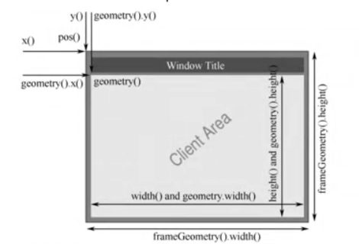
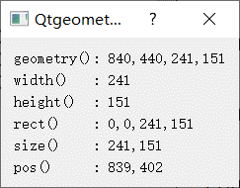
1、窗口位置及显示区域api

Sheet4

3、双缓冲机制

